Solicitud gráfica
 | Área: | Ciencias Naturales |  |  | Fecha:
 | Grado: | 11
 | Título del tema: | Las funciones oxigenadas |  |  | ¿Cuaderno de estudio o recurso? | Recurso
 | Editor: | Lyz Marcela Bernal Gómez |  |  | Motor del recurso | F7B

 | Código guión o recurso: | CN_11_12_REC70 | ← Para determinar este código, visite la hoja de Ayuda
 |  |  |  |  | ESPECIFICACIÓN DE ARCHIVOS A ENTREGAR
Núm. | Archivo Shutterstock o ruta en web | Imagen para: | Tipo | Ubicación de la imagen en el recurso F7B | Nombre imagen SMALL | Tamaño imagen SMALL | Nombre imagen ZOOM | Tamaño imagen ZOOM | Descripción | Observaciones
IMG01 | 131943380 | Recurso F7B | Fotografía | Inicio (cuadrado) | CN_11_12_REC70_IMG01.jpg | 350 x 350 px |  |  | 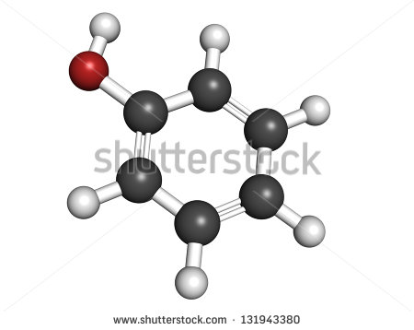
IMG02 | 259615193 | Recurso F7B | Fotografía | Inicio (cuadrado) | CN_11_12_REC70_IMG02.jpg | 350 x 350 px |  |  | 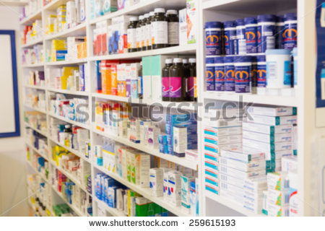
IMG03 | 349045028 | Recurso F7B | Ilustración | Contenido | CN_11_12_REC70_IMG03n.jpg | 320 x 480 px | CN_11_12_REC70_IMG03a.jpg | 800 x 458 px | 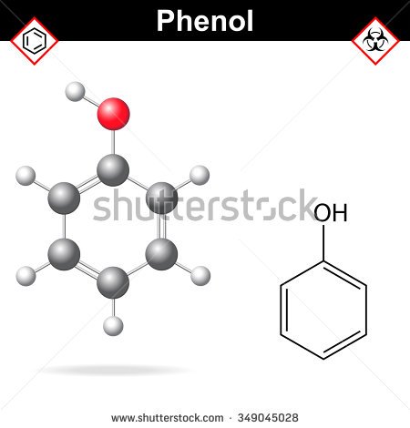 | Eliminar lo que se encuentran en los cuadros rojos. Reemplazar Phenol por Fenol
IMG04 | Ver descripción y observaciones | Recurso F7B | Ilustración | Contenido | CN_11_12_REC70_IMG04n.jpg | 320 x 480 px | CN_11_12_REC70_IMG04a.jpg | 800 x 458 px |  | Realizar igual a imagen guía
IMG05 | Ver descripción y observaciones | Recurso F7B | Ilustración | Contenido | CN_11_12_REC70_IMG05n.jpg | 320 x 480 px | CN_11_12_REC70_IMG05a.jpg | 800 x 458 px |  | Realizar tabla como imagen guía.
IMG06 | 175390679 | Recurso F7B | Fotografía | Contenido | CN_11_12_REC70_IMG06n.jpg | 320 x 480 px | CN_11_12_REC70_IMG06a.jpg | 800 x 458 px | 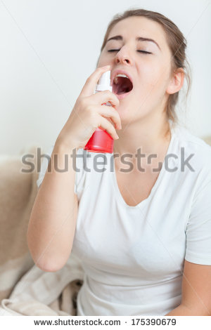
IMG07 | 143778544 | Recurso F7B | Fotografía | Contenido | CN_11_12_REC70_IMG07n.jpg | 320 x 480 px | CN_11_12_REC70_IMG07a.jpg | 800 x 458 px | 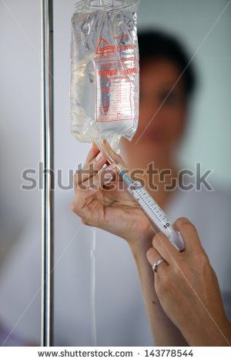
IMG08 | 208249417 | Recurso F7B | Fotografía | Contenido | CN_11_12_REC70_IMG08n.jpg | 320 x 480 px | CN_11_12_REC70_IMG08a.jpg | 800 x 458 px | 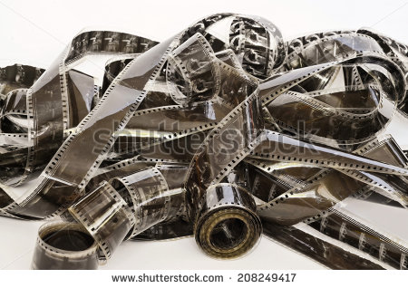
IMG09 | 298561946 | Recurso F7B | Fotografía | Contenido | CN_11_12_REC70_IMG09n.jpg | 320 x 480 px | CN_11_12_REC70_IMG09a.jpg | 800 x 458 px | 
IMG10 | 155805380 | Recurso F7B | Fotografía | Contenido | CN_11_12_REC70_IMG10n.jpg | 320 x 480 px | CN_11_12_REC70_IMG10a.jpg | 800 x 458 px | 
IMG11 | Ver descripción y observaciones | Recurso F7B | Ilustración |  | #N/A | #N/A | #N/A | #N/A |  | Realizar ilustración como imagen guía. Es para la ficha del estudiante.

